Notice
편성운영 프로세스 | 취합마감 | 편성확정 | 소재전달 마감
 | W-2 금요일 17시 | W-1 화요일 16시 | W-1 목요일 16시
■ W-2, 금, 17시까지 마감 (장기 연휴로 인한 스케줄 변동시에만 취합요청 메일 공지 예정)
취합주차 | 취합마감 | 편성확정 | 소재전달 마감 | 비고 | 편성운영 프로세스 | 취합마감 | 편성확정 | 소재전달 마감
1230주차 | 12/20(금) 17시 | 12/24(화) 16시 | 12/26(목) 16시 |  |  | W-2 금요일 17시 | W-1 화요일 16시 | W-1 목요일 16시 |  |  |  | ■ 모바일상품 1,2팀 AMD RNR
0106주차 |  |  |  |  | 취합주차 | 취합마감 | 편성확정 | 소재전달 마감
0113주차 |  |  |  |  | 1230주차 | 12/20(금) 17시 | 12/24(화) 16시 | 12/26(목) 16시 |  |  |  | CAT | 담당MD |  |  | 담당 AMD
0120주차 |  |  |  |  |  |  |  |  |  |  |  | 신선/가공 | 신용식 | 이혜인 |  | 신지현
0127주차 |  |  |  |  |  |  |  |  |  |  |  | 건식 | 차은미 | 이선영 |  | 표정서
0203주차 |  |  |  |  | OO 명절 연휴기간 편성운영 일정 |  |  |  |  |  |  | 가전 | 김호동 | 이시준
0210주차 |  |  |  |  |  |  |  |  |  |  |  | 생활 | 유지호 | 안재형 | 김호동 | 이지수
0217주차 |  |  |  |  | 취합주차 | 취합요청 | 취합마감 | 편성확정 | 소재전달 마감 |  |  | 뷰티 | 진다슬 | 이시준 | 이선영 | 류수연
0224주차 |  |  |  |  |  |  |  |  |  |  |  | 명품잡화/가공 | 김지은 | 김아름 |  | 주현서
0303주차 |  |  |  |  |  |  |  |  |  |  |  | 패션/언더웨어 | 신정윤 | 송현주 |  | 송수아
0310주차
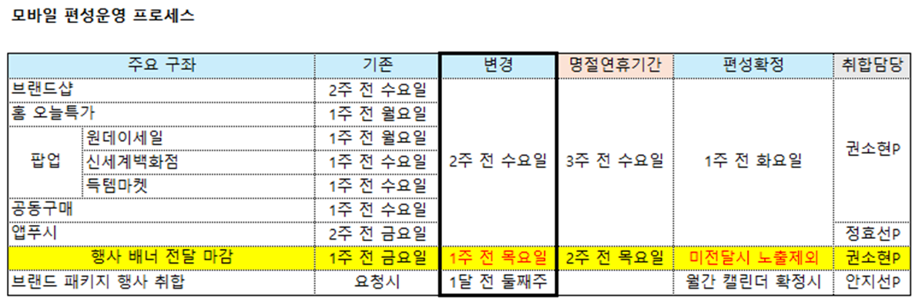
0317주차 |  |  |  |  | ※ 명절연휴시 편성 프로세스 일정 (기존과 동일)
0324주차
0331주차
0407주차
0414주차
0421주차 |  |  |  |  | ※ 전사 프로모션 운영 프로세스
0428주차
0505주차 |  |  |  |  | ● 소재전달 : 행사 D-2
0512주차 |  |  |  |  | ● 운영소재 :
0519주차 |  |  |  |  | 1. 기획전 URL
0526주차 |  |  |  |  | 2. 행사일정(노출일정) 및 내용
0602주차 |  |  |  |  | 3. 기본 배너 : 띠배너/이벤트배너/정방형배너
0609주차 |  |  |  |  | 4. 추가 배너 : 스플래시/팝업
0616주차
0623주차 |  |  |  |  | ● 노출 영역 : 전사 프로모션만 해당 (특정 브랜드 행사시 기존처럼 협의 후 노출)
0630주차
0707주차 |  |  |  |  | A. 기본 노출 영역 :
0714주차 |  |  |  |  | 1. 홈 > 띠배너
0721주차 |  |  |  |  | 2. TV탭 > 상단 정방형 배너
0728주차 |  |  |  |  | 3. 혜택 > 상단 이벤트배너
 |  |  |  |  | 4. PC혜택 > 이벤트배너 상단

 |  |  |  |  | B. 추가 노출 영역 :
 |  |  |  |  | 5. 팝업 배너
 |  |  |  |  | - 행사 오픈일 1번 (00시~오전10시, 이후로는 후순)
 |  |  |  |  | - 행사 마지막일 1번 (00시~오전10시, 이후로는 후순)
 |  |  |  |  | 6. 스플래시 배너
 |  |  |  |  | - 행사 오픈일 노출 (1일일 경우 종일 노출)

 |  |  |  |  | ■ 통합행사 편성 운영 프로세스
 |  |  |  |  |  |  |  | *영업일 기준
 |  |  |  |  | 전사마케팅 | 행사내용 취합 |  | 소재전달
 |  |  |  |  |  | 전월10일까지(1차) | 전월15일까지(최종) | D-2
 |  |  |  |  | 모바일마케팅 | 행사내용 취합 |  | 소재전달
 |  |  |  |  |  | 전월10일까지(1차) | 전월15일까지(최종) | D-2

 |  |  |  |  | ■ 7월 전사 프로모션 편성 프로세스

 |  |  |  |  | 기본노출영역 | 홈 | 띠배너 1
 |  |  |  |  |  | TV | 상단배너
 |  |  |  |  |  | 혜택 (PC/M) | 상단배너
 |  |  |  |  |  | 상세페이지 | 롤링배너
 |  |  |  |  | 확대노출영역 | 스플래시 배너 | 일정 내 소재제작 가능할 경우
 |  |  |  |  |  | 팝업배너 | 일정 내 소재제작 가능할 경우
 |  |  |  |  |  |  | 오픈 당일 (종일 혹은 00시~10시 1번)
 |  |  |  |  |  |  | 기획전 담당 디자이너 제작

 |  |  |  |  | ■ 온라인상품 브랜드데이 운영 Rules

 |  |  |  |  | 운영 기간 |  | 메인 노출 1DAY 진행

 |  |  |  |  | 운영 프로세스 | 1 | MD > 모바일마케팅 | 모바일상품 1팀+2팀 협의된 1차 선정 브랜드 전달 | 주력일자 1일 기재 | 매월 첫째주까지 전달 | MD별 월 4회 미만 제한
 |  |  |  |  |  | 2 | 온사이트 편성 담당 | 일자별 1개 브랜드 선정 | 필요시 최대 2개 브랜드 | 매월 둘째주까지 확정
 |  |  |  |  |  | 3 | 확정 브랜드 담당MD | 확정 브랜드 정보 입력 | 브랜드 핵심 소구점 / 브랜드 랜딩 URL
 |  |  |  |  |  | 4 | 모바일마케팅 각 매체 담당자 | 가능한 마케팅 구좌 검토
0721주차 |  |  |  |  | ※ 확정 이후, 전사 행사 및 긴급 이슈 발생시에는 진행 행사 일정에서 변동 가능성 있음. 발생시 담당자와 협의 예정.
0728주차
 |  |  |  |  | MKT 지원 내용
 |  |  |  |  | 매체 |  |  | 운영 Rull
 |  |  |  |  | 온사이트 |  | 스플래시/팝업/홈오늘특가 | 브랜드데이 진행시 해당 브랜드/상품으로 진행
 |  |  |  |  |  |  | 브랜드샵 상단/이벤트배너 상단 | 브랜드데이 진행시 해당 브랜드/상품으로 진행
 |  |  |  |  |  |  | PC메인중단/PC우측롤링배너 | 브랜드데이 진행시 해당 브랜드/상품으로 진행
 |  |  |  |  | 고객 캠페인 |  | 앱푸시 | 브랜드데이 진행시 해당 브랜드/상품으로 진행
 |  |  |  |  |  |  | 카톡플친 | 단일 브랜드 X, 쇼라 진행시에는 별도 협의
 |  |  |  |  |  |  | LMS | 단일 브랜드 X, 쇼라 진행시에는 별도 협의
 |  |  |  |  | 외부 마케팅 |  | 검색광고(SA) | 별도 협의
 |  |  |  |  |  |  | 네이버 EP쿠폰 | 별도 협의
 |  |  |  |  |  |  | 바이럴/배너광고(DA) | 진행X

